Casal infantil (5 setmanes)
 | CASAL INFANTIL 5 SETMANES |  |  |  |  |  |  |  | Conveni col·lectiu del sector del lleure educatiu i sociocultural de Catalunya

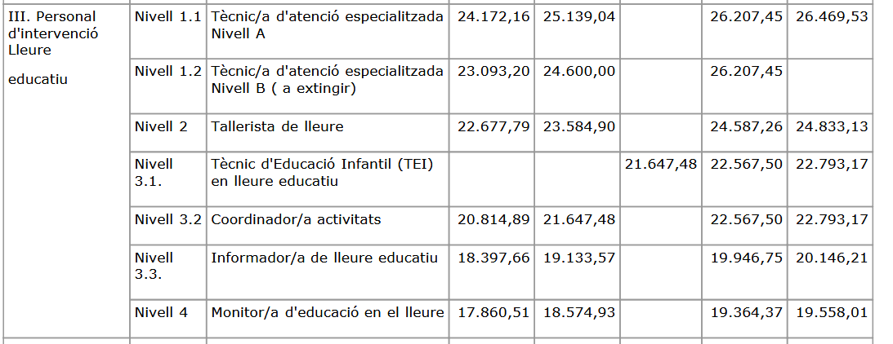
 |  | 2026
 |  | Anual jornada complerta | Mensual (12) jornada complerta | jornada prevista | Mensual jornada parcial | 5 setmanes Jornada Parcial | Seguretat Social | Total Cost
 | Monitor/a | 18,574.93 € | 357.21 € | 22 | 209.56 € | 1,047.82 € | 314.34 € | 1,362.16 €
 | Coordinació | 24,647.48 € | 473.99 € | 22 | 278.07 € | 1,390.37 € | 417.11 € | 1,807.48 €
 | Direcció | 25,139.04 € | 483.44 € | 35 | 451.21 € | 2,256.07 € | 676.82 € | 2,932.89 €
 |  | TOTAL |  |  |  | 4,694.25 € | 1,408.28 € | 6,102.53 €
 |  | 2027
 |  | Anual jornada complerta | Mensual (12) jornada complerta | jornada prevista | Mensual jornada parcial | 5 setmanes Jornada Parcial | Seguretat Social | Total Cost
 | Monitor/a | 19,364.36 € | 372.39 € | 22 | 218.47 € | 1,092.35 € | 327.70 € | 1,420.05 €
 | Coordinació | 25,695.00 € | 494.13 € | 22 | 289.89 € | 1,449.46 € | 434.84 € | 1,884.30 €
 | Direcció | 26,207.45 € | 503.99 € | 35 | 470.39 € | 2,351.95 € | 705.59 € | 3,057.54 €
 |  | TOTAL |  |  |  | 4,893.76 € | 1,468.13 € | 6,361.89 €

 |  | Cost Bus | nº unitats | nº sortides | Subtotal
 | Cost Transport | 450.00 € | 6 | 3 | 8,100.00 €
 | Entrada | 6.00 € | 300 | 2 | 3,600.00 €
 |  |  | Total |  | 11,700.00 €

 |  | cost per infant | nº infants | Subtotal
 | Cost Material | 15.00 € | 300 | 4,500.00 €

 |  | 2026 | 2027 | TOTAL
 | Cost Personal | 44,688.37 € | 46,587.63 € |  | 45,638.00 €
 | Despeses estructura | 3,575.07 € | 3,727.01 € |  | 3,651.04 €
 | Sortides | 11,700.00 € | 11,700.00 € |  | 11,700.00 €
 | Altres despeses | 3,000.00 € | 3,000.00 € |  | 3,000.00 €
 | Material | 4,500.00 € | 4,725.00 € |  | 4,612.50 €
 | SUBTOTAL | 67,463.44 € | 69,739.64 € |  | 68,601.54 €
 | Benefici industrial (6%) | 4,047.81 € | 4,184.38 € |  | 4,116.09 € |  |  | PARTIDES DE JOVENTUT
 | TOTAL | 71,511.25 € | 73,924.02 € | 145,435.27 € | 72,717.64 € |  |  | COST TOTAL SENSE IVA |  |  | 73,000.00 € |  |  | 85,727.27 €
 |  |  |  |  |  |  |  | COST TOTAL AMB IVA |  |  | 80,300.00 € | 77,000.00 €
 |  | COST ANUAL
Preu anual | Servei Casal | 73,000.00 € | partida joventut |  | 146,000.00 € |  |  | PARTIDES DE SERVEIS SOCIALS
 | Vetlladors/es | 12,727.27 € | partida serveis socials |  |  |  |  | COST TOTAL SENSE IVA |  |  | 12,727.27 €
 | Anys de contracte | 2 | 171,454.54 € | 85,727.27 € |  |  |  | COST TOTAL AMB IVA |  |  | 14,000.00 €
 | Pròrrogues | 1 | 85,727.27 €
 | Modificacions | 20% | 34,290.91 € |  |  |  |  | COST TOTAL CASALS ESTIU |  |  |  |  | 2 anys
 |  |  | 291,472.72 € |  |  |  |  | COST TOTAL SENSE IVA |  |  | 85,727.27 € |  | 171,454.54 €
 | IVA anual | 8,572.73 € | 29,147.27 € |  |  |  |  | COST TOTAL AMB IVA |  |  | 94,300.00 € | 8,572.73 € | 188,599.99 € | 17,145.45 €
 |  | 94,300.00 € | 320,619.99 €
 |  |  |  |  |  |  |  |  |  |  | import 3 anys | modific 20%
 |  |  |  |  |  |  |  |  |  | no iva | 257,181.81 € | 34,290.91 € | 291,472.72 €
 |  | 2026 |  |  |  |  |  |  |  | iva inclos | 282,899.99 € | 37,720.00 € | 320,619.99 €
 | Cost Personal | 46,000.00 €
 | Despeses estructura | 3,650.00 €
 | Sortides | 11,700.00 €
 | Altres despeses | 3,000.00 €
 | Material | 4,600.00 €
 | SUBTOTAL | 68,950.00 €
 | Benefici industrial (6%) | 4,050.00 € | 48.67 € | preu usuari/setmana
 |  | 12,727.27 €
 | TOTAL | 85,727.27 €

